移植ucos
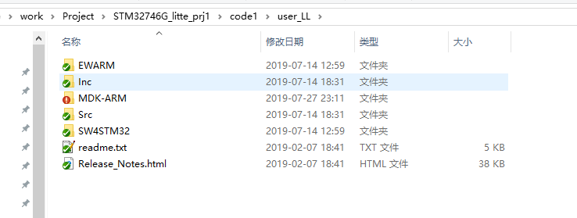

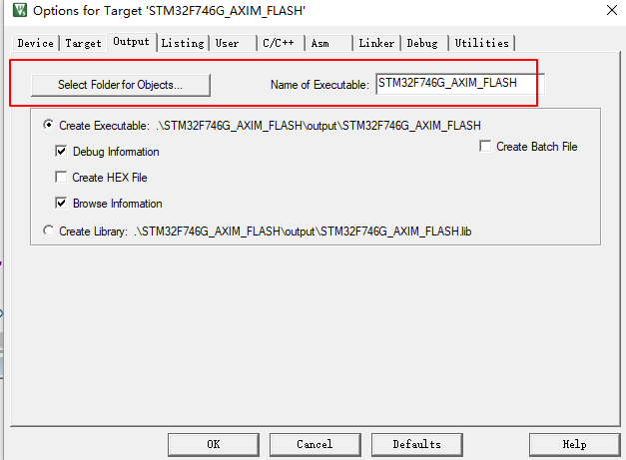

clk
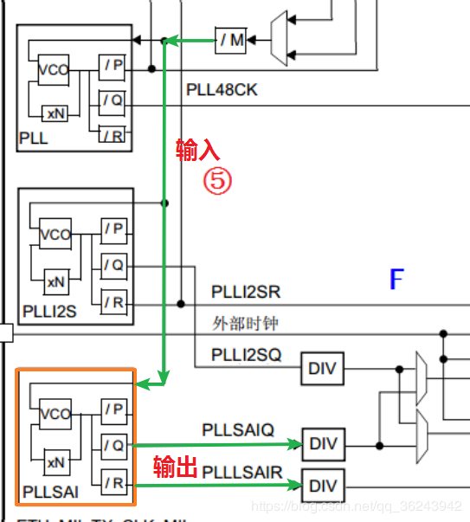
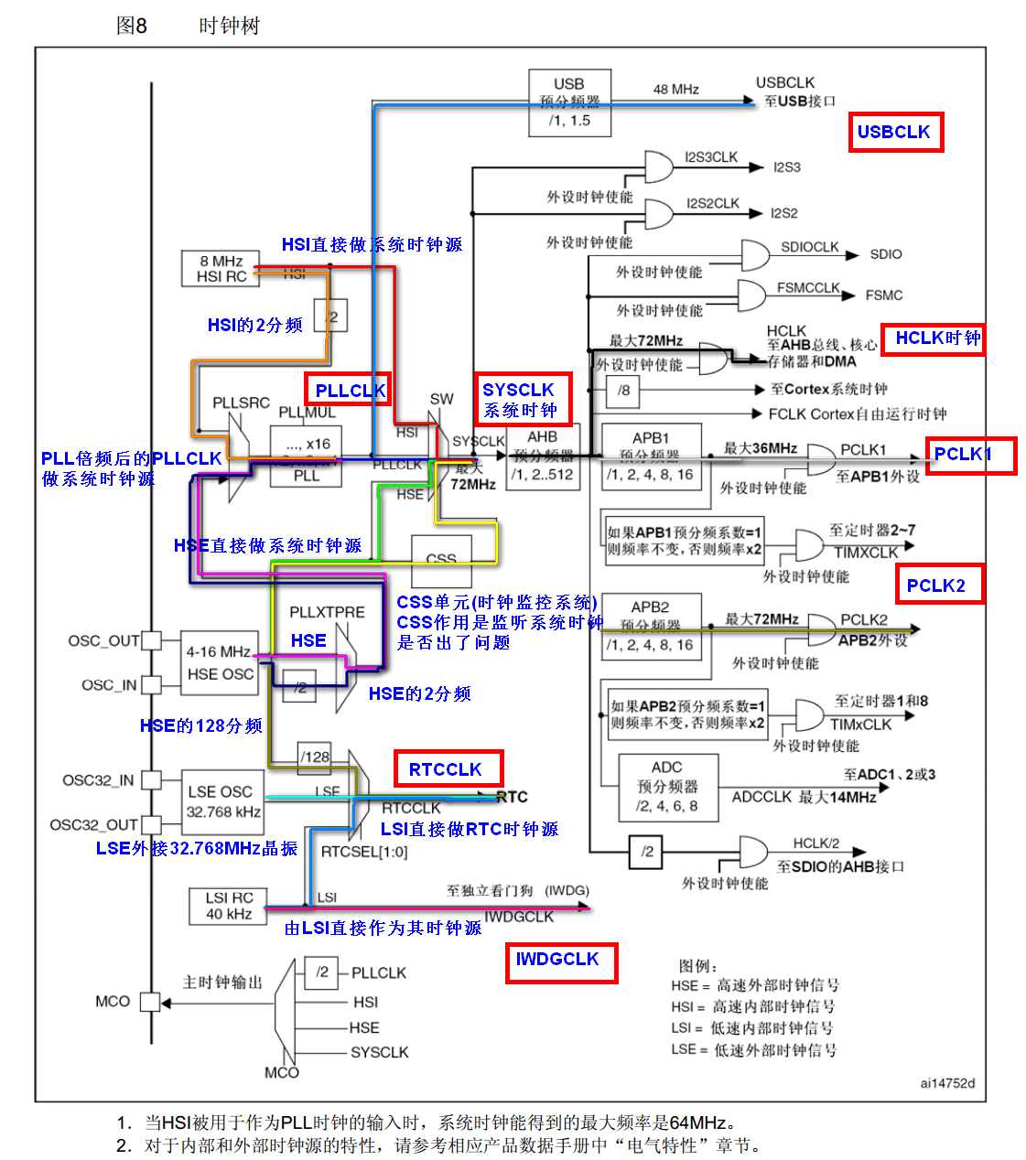
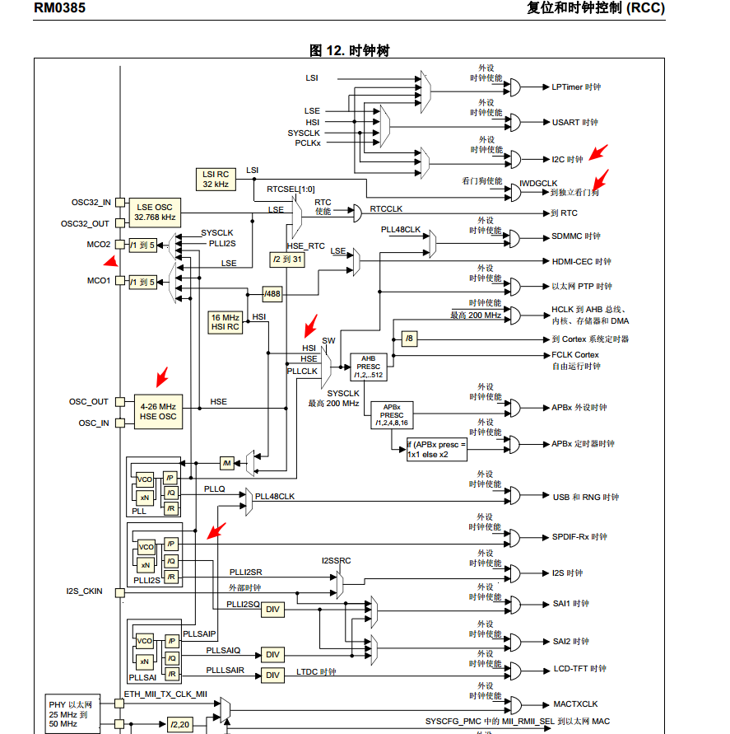
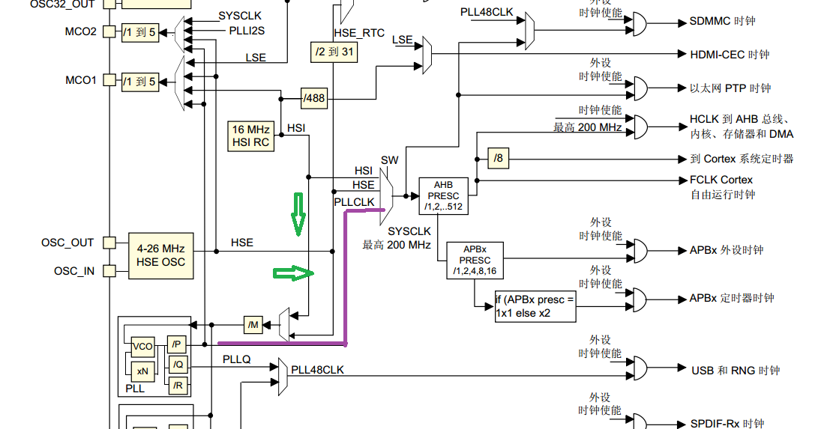

可以使用三种不同的时钟源来驱动系统时钟 (SYSCLK)： • HSI 振荡器时钟 • HSE 振荡器时钟 • 主 PLL (PLL) 时钟 器件具有以下两个次级时钟源： • 32 kHz 低速内部 RC (LSI RC)，该 RC 用于驱动独立看门狗，也可选择提供给 RTC 用 于停机/待机模式下的自动唤醒 • 32.768 kHz 低速外部晶振（LSE 晶振），用于驱动 RTC 时钟 (RTCCLK)

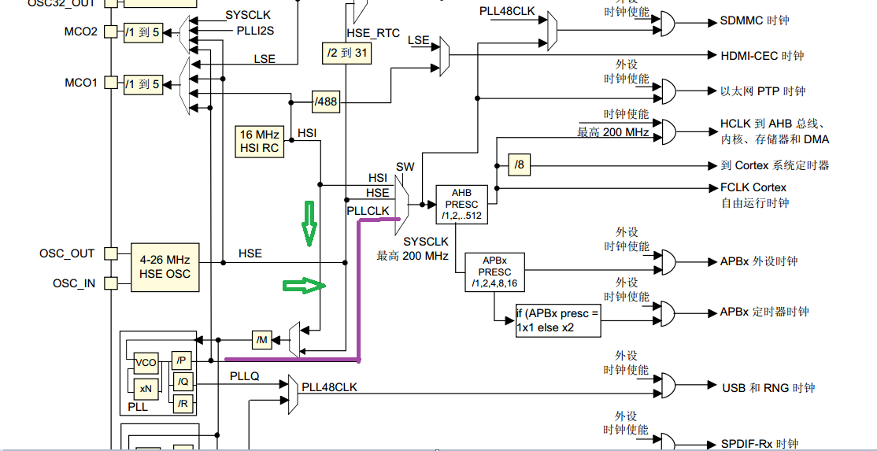

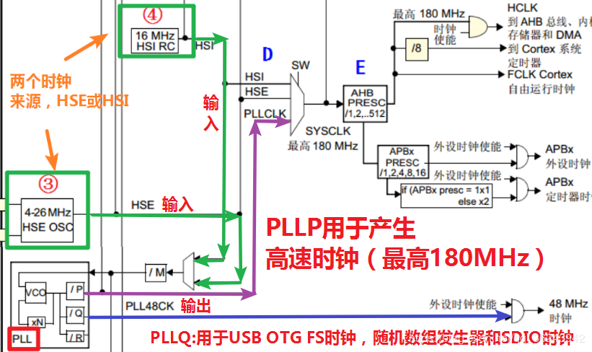

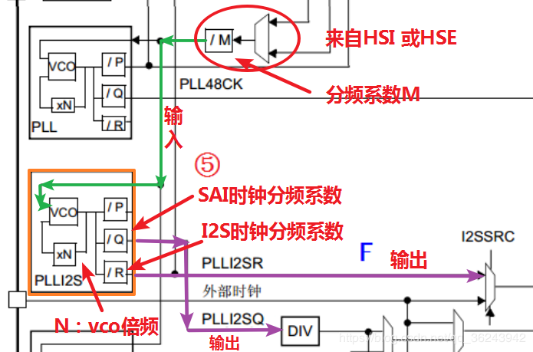

(25*(x)/(25/2)=216

25*108

